品質表示シール添付フォーム (記載例)
 | 記入日 ： 2014 年 5 月 1 日
品質表示シール申請フォーム （商工会） ※記入例

事業者名 | 株式会社ニッポンセレクト
代表商品名(全角60文字以内) | 玉ポン
品質表示シール添付
※食品の場合 | ※非食品の場合
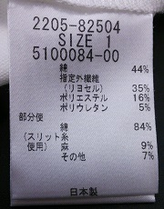

※食品をご掲載希望の事業者様は、下記の期間欄もご記入お願い致します。 また消費期間を選択された事業者様は、設定期間の根拠もお選びください。
賞味期間 | 1年
消費期間
公的機関（該当する場合○を付けて下さい）
ご自身（該当する場合○を付けて下さい）
その他（該当する場合○を付けて下さい）
その他をお選びいただいた方は 理由をお書きください

